causali_somma.se
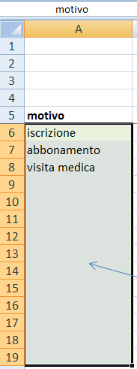
 |  |  | =SOMMA.SE(somma.se!$D$7:$D$1500;A6;somma.se!$E$7:$E$1500)
 |  |  | La formula sopra utilizza il SOMMA.SE
 |  |  | Analizza l'intervallo D7:D1500 e se una delle celle ha il valore indicato in A6 sommerà la cella nell'intervallo equivalente E7:E1500
motivo | importo | importo %
iscrizione | € 25.00 | 7.8% | ***
abbonamento | € 240.00 | 75.0% | *************************************
visita medica | € 55.00 | 17.2% | ******** | semplice divisione =+B6/$B$20 dove abbiamo bloccato il denominatore
 | € - | 0.0%
 | € - | 0.0% |  | =RIPETI("*";C6*50) Funzione ripeti per "graficare" un simbolo
 | € - | 0.0%
 | € - | 0.0%
 | € - | 0.0%
 | € - | 0.0%
 | € - | 0.0%
 | € - | 0.0%
 | € - | 0.0%
 | € - | 0.0%
 | € - | 0.0% |  |  | Abbiamo assegnato all'intervallo di celle A6:A19 il nome di "motivo"
 | € 320.00 | 100.0% |  |  | Lo si vede se selezioniamo le celle A6:A19 ed in alto nella barra dei nomi comparirà

